ログインページ
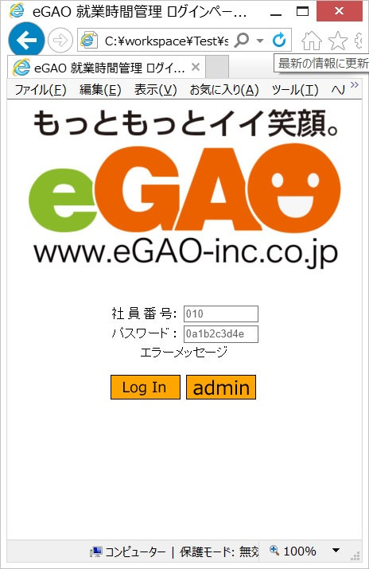
画面設計

ログインページ

２
①全体 | ⑤LogInボタン
・背景は指定無し | ・imgディレクトリのlogin.pngを使用
・文字はゴシック系とする | ・押下でメインページへ遷移
②会社ロゴ | ⑥adminボタン
・画面サイズに合わせて変動 | ・imgディレクトリのadmin.pngを使用
・最大値は元画像とする | ・押下で管理ページへ遷移
・最小値は元画像の25%
３
・透かし文字で入力例の表示
・入力必須
４
③社員番号入力フォーム | ⑦エラーメッセージ
・入力最大数は3桁 | ・パスワード入力フォームの下に配置(赤文字)
７
・入力フォームのサイズは10
６
・透かし文字で入力例の表示
・入力必須
５
④パスワード入力フォーム
・入力最大数は10桁
１
・入力フォームのサイズは10
・透かし文字で入力例の表示
・入力必須

メインページ
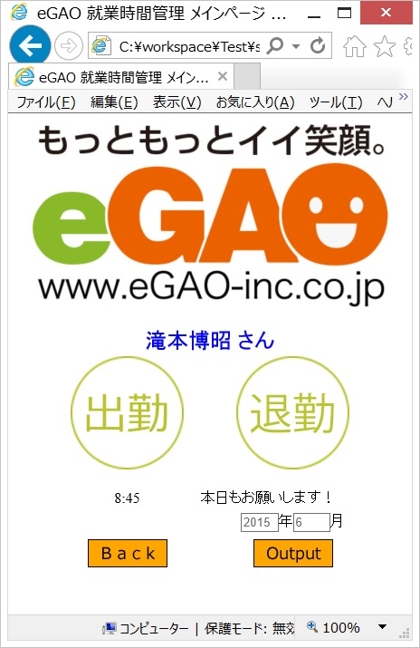
画面設計

メインページ

１
①全体 | ⑤メッセージ（正常完了・エラー）
・背景は指定無し | 「正常完了」
・文字はゴシック系とする | ・出退勤ボタンを押した時刻とコメントを表示
②会社ロゴ | ・黒字
２
・画面サイズに合わせて変動 | 「エラーメッセージ」
・最大値は元画像とする | ・エラー内容を赤字で表示
３
・最小値は元画像の25% | ⑥年月入力フォーム
・透かし文字で入力例の表示 | ・半角整数指定
・入力必須 | ・入力最大数 年4桁 月2桁
４
③ログイン者名 | ・入力フォームのサイズ 年4 月1
・ログインした人の名前を表示（DB参照） | ・透かし文字で入力例の表示
④出退勤ボタン | ・入力必須
５
・出勤ボタンはimgディレクトリのstart.pngを使用 | ⑦Outputボタン
・退勤ボタンはimgディレクトリのlast.pngを使用 | ・imgディレクトリのoutput.pngを使用
６
・両ボタンとも、押下時刻をDBに追加 | ・押下で指定年月の就業情報を出力
 | ⑧Backボタン
７
 | ・imgディレクトリのback.pngを使用
 | ・押下でログインページへ遷移
８

管理ページ
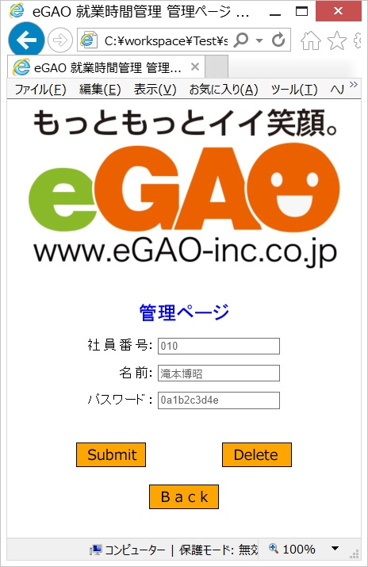
画面設計

メインページ

１
①全体 | ⑤名前入力フォーム
・背景は指定無し | ・入力最大数は10桁
・文字はゴシック系とする | ・入力フォームのサイズ指定無し（デフォルト）
②会社ロゴ | ・透かし文字で入力例の表示
２
・画面サイズに合わせて変動 | ・入力必須
・最大値は元画像とする | ⑥パスワード入力フォーム
３
・最小値は元画像の25% | ・入力最大数は10桁
・透かし文字で入力例の表示 | ・入力フォームのサイズ指定無し（デフォルト）
・入力必須 | ・透かし文字で入力例の表示
４
③管理ページ表記 | ・入力必須
・現在、管理ページにいるという表記 | ⑦Deleteボタン
５
・他の文字より150%大きく、Boldとする | ・imgディレクトリのdelete.pngを使用
６
④社員番号入力フォーム | ・各入力フォームに合致したDBのレコードを削除
・入力最大数は3桁 | ⑧Submitボタン
７
・入力フォームのサイズ指定無し（デフォルト） | ・imgディレクトリのsubmit.pngを使用
・透かし文字で入力例の表示 | ・各入力フォームの内容をDBに追加（上書き）
８
・入力必須 | ⑨Backボタン
 | ・imgディレクトリのback.pngを使用
９
 | ・押下でログインページへ遷移

